Sheet1
■UTKFace
https://susanqq.github.io/UTKFace/

■GitHub
https://github.com/Kazuk1Wada/

■現行モデル
VGG16を用いた年齢予測モデル（データセットはUTKFace）

 |  |  |  |  | 正解ラベル 予測データ

■やりたいこと（大枠）
フェーズ１：セグメンテーション予測モデルの作成 ⇒ フェーズ２：推論用WEBアプリケーション化
（⇒フェーズ３：カメラ画像から顔認証＆推論（オンライン処理？））

M2 | F2 | F3 | M3 | C

C層:4～12歳の子供 |  | T層:13～19歳の子供
F1層:20～34歳の女性 |  | M1層:20～34歳の男性
F2層:35～49歳の女性 |  | M2層:35～49歳の男性
F3層:50歳以上の女性 |  | M3層:50歳以上の男性

■やろうとしていること

【フェーズ0】
・現行モデルの精度向上
・現行モデル（ソースコード）のコードレビュー

＝＝＝＝＝＝フェーズ１：セグメンテーション予測モデルの作成＝＝＝＝＝＝

【フェーズ1-1】
・正解ラベルのデータフレーム化
UTKFaceは1枚の画像に対して、[age]_[gender]_[race]_[date&time].jpgのように
ファイル名に情報が付与されている。
ファイル名をデータフレーム化して、セグメント層の列データを作成する。

【フェーズ1-2】
・モデル選定
・諸々前処理
・学習
・精度向上

【フェーズ1-3】
・推論クラスの作成
任意のinput画像に対して、予測ラベルを出力するクラスを作成（jpg、png、jpegは取り込めるようにしたい）

＝＝＝＝＝＝フェーズ２：推論用WEBアプリケーション化＝＝＝＝＝＝

【フェーズ2-1】
・実行環境検討（ローカルで実行できればOK）
フレームワークはFlask？Django？
推論環境は必要？
その他インフラ周り

【フェーズ2-2】
・UI作成
1画面だけでよい？（inputとoutputで画面遷移する？）
画像取り込みボタンと出力表示ができれば取り敢えずOK

【フェーズ2-3】
・インターフェース作成
推論クラスとUIとのインターフェース。よくわからん

＝＝＝＝＝＝フェーズ３：カメラ画像から顔認証＆推論＝＝＝＝＝＝

↓こういうの作りたい。InputはPCのカメラからオンラインで推論してくれるような。

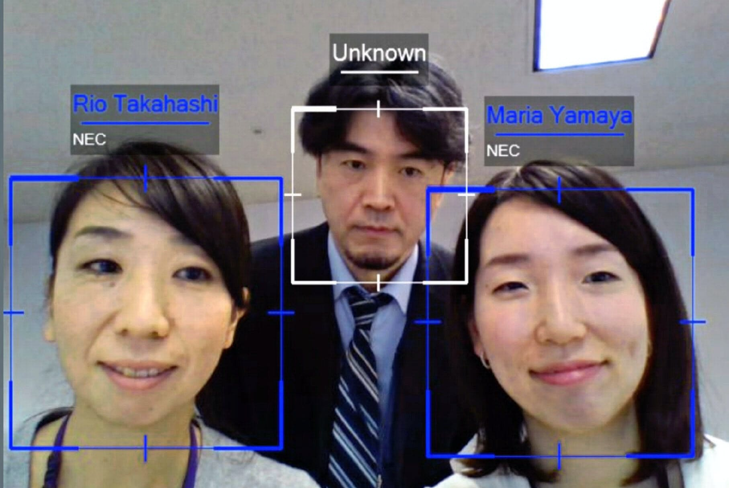

↓参考になりそう
https://www.youtube.com/watch?v=zpBjbK6jic0

■その他
・チーム開発するなら、フェーズ１、２は並行してできそう。（Dockerで開発環境作っても面白そう）

・フェーズ１-2くらいまでやればスペックシートに記載できるレベルになるはず！
「元々こういうモデルがあったけど、違うタスクを解くために、こういう工夫をしました！」みたいに。
ここまでできれば、元々のモデルとかソースコードについて理解できるはずなので。

・知見を授けてください。
「こうすれば上手くいった！」とか「そもそも違うタスクを解いてみた！」とか。

